En-tête
 | LEXIQUE

 | Terme | Position de la fissure | Terme | Position dans la section
1 | BF | Bouton | S | Surface
2 | IW | Soudure Inertiel | SS | Sous la Surface
 | Thread | Filets
3 | TC | Thermo Couple | Terme | Résultat
4 | RF | Rayon | F | Fracture
5 | AR | Raccordement du Rayon | F(CS) | Fracture (Complete Separation)
6 | AX | Couteaux Extensomètre | RTL / ERT | Effort Résiduel de Traction
7 | IX | entre Couteaux Extensomètre | NR | Non Rompue
8 | OX | en dehors des Couteaux | VOID | Essai nul
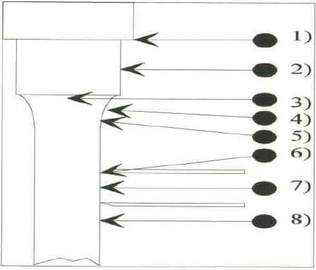

END OF REPORT

